상품제안서
러블리핑크물티슈 30매(홍보용) | 상품코드: F12113

 |  |  |  |  |  |  | 02-412-0044 | www.easy1.co.kr
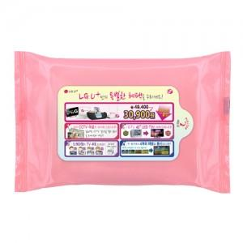

【상세/제작정보】 | 자동라벨스티커

【인쇄/포장옵션】 | 스티커 / 비규격미포장

【공급단가】 | 수량 | 1,000~ | 2,000~ | 3,000~ | 5,000~ | 10,000~
*VAT별도 | 단가 | 520원 | 500원 | 490원 | 470원 | 450원

【상품 URL】 | https://dev.easy1.co.kr:443/src/goods_detail.php?gdno=12113

